Table 1
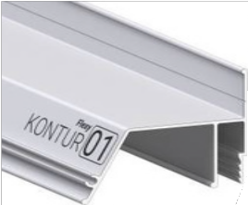
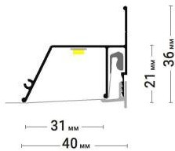
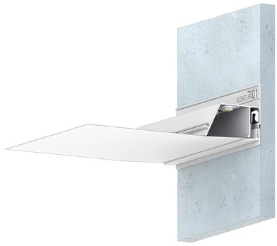
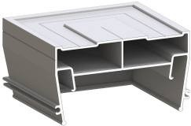
КАРНИЗНЫЕ РЕШЕНИЯ
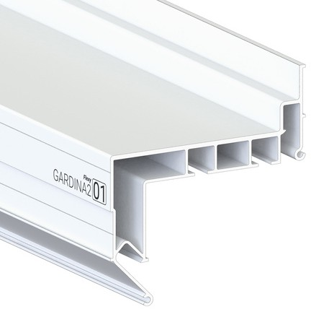
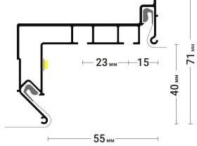
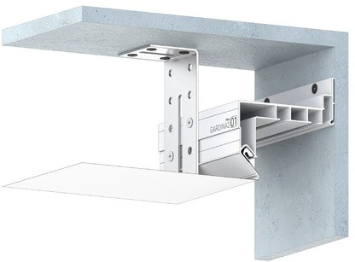
GARDINA2 01 (ПФ 0040) Профиль для изготовления скрытых карнизных ниш с двумя пазами для установки штор и гардин. Для гарпунной системы крепления полотна с нижней заправкой. Цвет Длинна Цена
 | Белый глянец |  |  |  |  |  |  |  |  |  |  |  |  |  |  |  |  |  |  |  |  |  |  |  |  |  |  |  |  |  |  |  |  |  | 2,2 м 3,2 м |  |  |  |  |  |  |  |  |  | 750 руб
GARDINA2 02 (ПФ 8048) Профиль для изготовления скрытых карнизных ниш с двумя пазами для установки штор и гардин. Для гарпунной системы крепления полотна с боковой заправкой.
Цвет
Длинна
Белый глянец
Черный мат.
2,2 м
2,5 м
3,2 м
3,6 м
 | 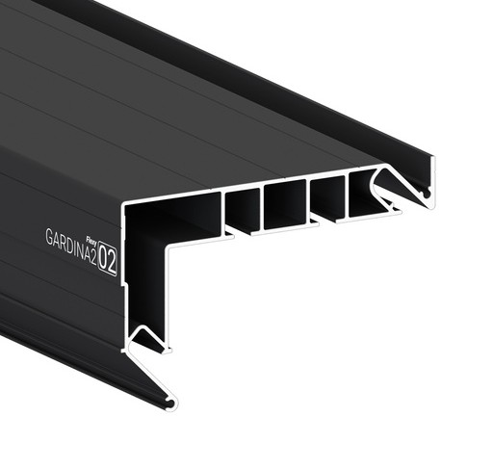 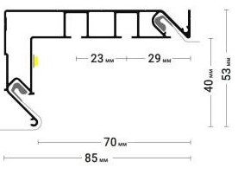 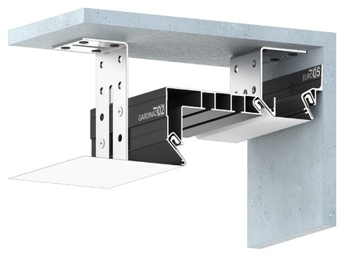 |  |  |  |  |  |  |  |  |  |  |  |  |  |  |  |  |  |  |  |  |  |  |  |  |  |  |  |  |  |  |  |  |  |  |  |  |  |  |  |  |  |  |  |  |  |  |  |  |  | Цена 750 руб 750 руб
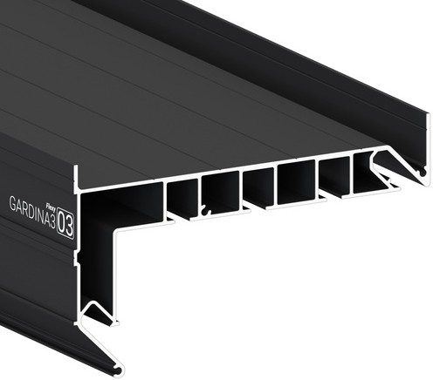
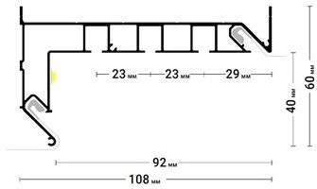
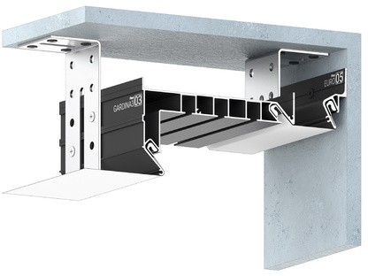
GARDINA3 03 (ПФ 8243) Профиль для изготовления скрытых карнизных ниш с тремя пазами для установки штор и гардин. Для гарпунной системы крепления полотна с боковой заправкой. Цвет Длинна Цена
 | Белый глянец Черный мат. |  |  |  |  |  |  |  |  |  |  |  |  |  |  |  |  |  |  |  |  |  |  |  |  |  |  |  |  |  |  |  |  |  |  | 2,2 м 2,5 м 3,2 м 3,6 м |  |  |  |  |  |  |  |  |  | 940 руб 970 руб
GARDINA3 04 (ПФ 0044) Профиль для изготовления скрытых карнизных ниш с тремя пазами для установки штор и гардин. Для гарпунной системы крепления полотна с нижней заправкой.
Цвет
Длинна
Белый глянец
2,2 м
3,2 м
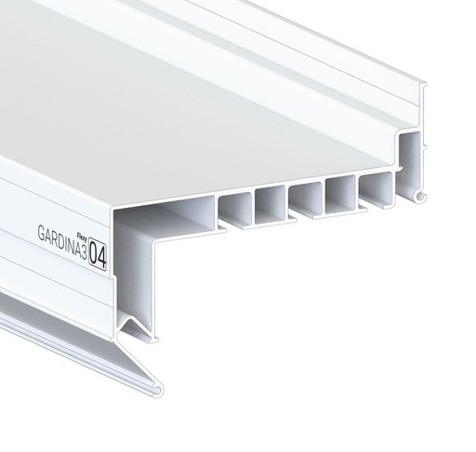 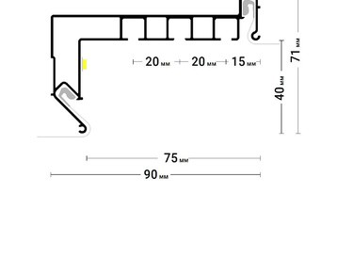 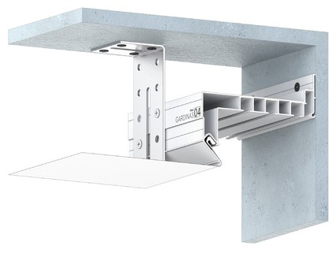 |  |  |  |  |  |  |  |  |  |  |  |  |  |  |  |  |  |  |  |  |  |  |  |  |  |  |  |  |  |  |  |  |  |  |  |  |  |  |  |  |  |  |  |  |  |  |  |  |  |  | Цена 840 руб
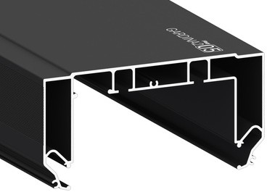 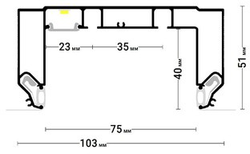 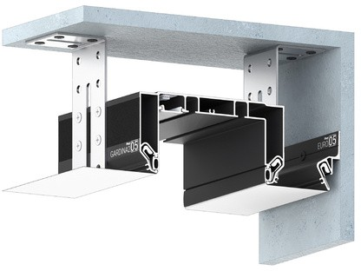 GARDINA2 05 (ПФ 122-311) Профиль для изготовления скрытых карнизных ниш с подсветкой с двумя пазами для установки штор и гардин. Для гарпунной системы крепления полотна с боковой заправкой. Цвет Длинна Цена
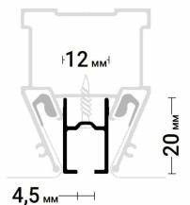
SHTORKA 01 (ПФ 10175) Однорядный карнизный профиль для установки штор и гардин. Для гарпунной системы крепления полотна. |  |  |  |  |  |  |  |  |  |  |  |  |  |  |  |  |  |  |  |  |  |  |  |  |  |  | Белый муар Черный муар |  |  |  |  |  |  |  |  | 2,2 м 3,2 м |  |  |  |  |  |  |  |  | 1050 руб 1070 руб
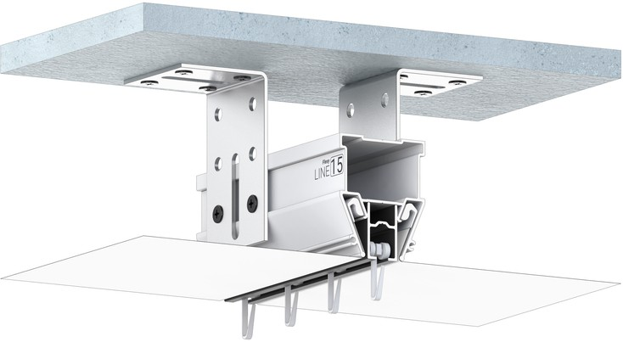
Цвет Длинна Цена
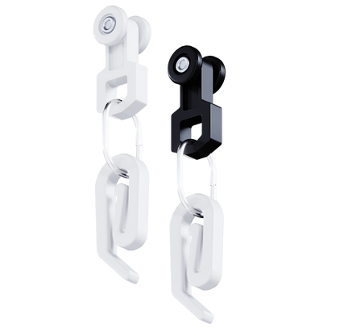
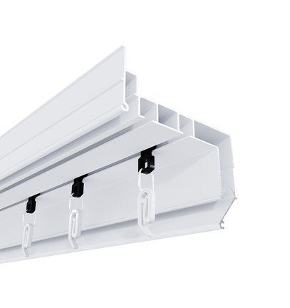
БЕГУНОК Применяется к Г-образным гардинам и Shtorka 01 |  |  |  |  |  |  |  |  |  |  |  |  |  |  |  |  |  |  |  |  |  |  |  |  |  |  | Белый мат. Черный мат. |  |  |  |  |  |  |  |  | 2 м 270 руб 270руб
Цвет Кол-во в упак. |  |  |  |  |  |  |  |  |  |  |  |  |  |  |  |  |  |  |  |  |  |  |  |  |  |  | Цена
Белый 100 670 руб Черный 670 руб
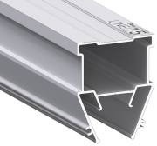
СВЕТОВЫЕ РЕШЕНИЯ
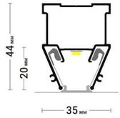
LINE 15 (ПФ 7140) Разделительный профиль для натяжных потолков с гарпунной системой крепления полотна. Для изготовления световых линий. Цвет Длинна Цена
 | Без покраски |  |  |  |  |  |  |  |  |  |  |  |  |  |  |  |  |  |  |  |  |  |  |  |  |  |  |  |  |  |  |  |  |  |  | 2 м; 376 руб
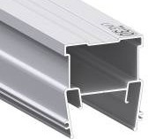
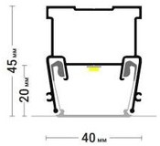
LINE 30 (ПФ 6838) Разделительный профиль для натяжных потолков с гарпунной системой крепления полотна. Для изготовления световых линий. Цвет Длинна Цена
 | Без покраски |  |  |  |  |  |  |  |  |  |  |  |  |  |  |  |  |  |  |  |  |  |  |  |  |  |  |  |  |  |  |  |  |  |  | 2 м; |  |  |  |  |  |  |  |  | 382 руб
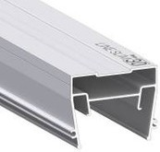
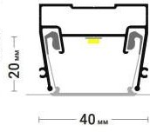
LINE SLIM 30 (ПФ 7321) Разделительный профиль для натяжных потолков с гарпунной системой крепления полотна. Для изготовления световых линий. Цвет Длинна Цена
Без покраски |  |  |  |  |  |  |  |  |  |  |  |  |  |  |  |  |  |  |  |  |  |  |  |  |  |  |  |  |  |  |  |  |  |  |  | 2 м; |  |  |  |  |  |  |  |  | 325 руб
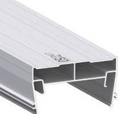
LINE 50 (ПФ 7320) Разделительный профиль для натяжных потолков с гарпунной системой крепления полотна. Для изготовления световых линий. Цвет Длинна Цена
 |  |  | Без покраски |  |  |  |  |  |  |  |  |  |  |  |  |  |  |  |  |  |  |  |  |  |  |  |  |  |  |  |  |  |  |  |  | 2 м; |  |  |  |  |  |  |  |  | 426 руб
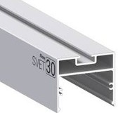
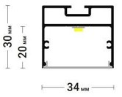
SVET 30 (ПФ 2681) Универсальный профиль для изготовления накладных, подвесных и встраиваемых световых линий и светильников. |  |  |  |  |  |  |  |  |  |  |  |  |  |  |  |  |  |  |  |  |  |  |  |  |  |  |  |  | Цвет Длинна Цена
 |  |  | Без покраски |  |  |  |  |  |  |  |  |  |  |  |  |  |  |  |  |  |  |  |  |  |  |  |  |  |  |  |  |  |  |  |  |  |  | 2 м; |  |  |  |  |  |  |  | 310 руб
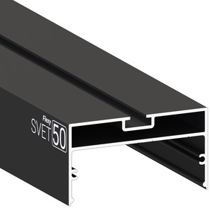
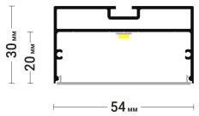
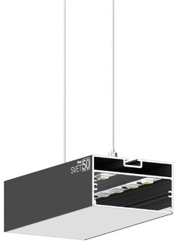
SVET 50 (ПФ 2682) Универсальный профиль для изготовления накладных, подвесных и встраиваемых световых линий и светильников. |  |  |  |  |  |  |  |  |  |  |  |  |  |  |  |  |  |  |  |  |  |  |  |  |  |  |  |  | Черный муар 370 руб Цвет Длинна Цена
Без покраски Черный муар |  |  |  |  |  |  |  |  |  |  |  |  |  |  |  |  |  |  |  |  |  |  |  |  |  |  |  |  |  |  |  |  |  |  |  |  |  | 2 м; |  |  |  |  |  |  |  |  | 380 руб 465 руб
ТЕНЕВЫЕ РЕШЕНИЯ
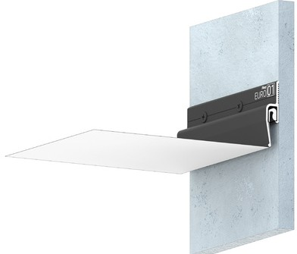
EURO 01 (ПФ 8244) Стеновой профиль с теневым зазором для натяжных потолков с гарпунной системой крепления полотна. |  |  |  |  |  |  |  |  |  |  |  |  |  |  |  |  |  |  |  |  |  |  |  |  |  | Цвет Длинна Цена
Цвет
Длинна
Без покраски
Черный мат.
2 м
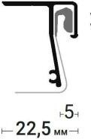
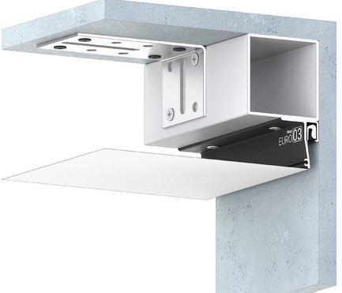
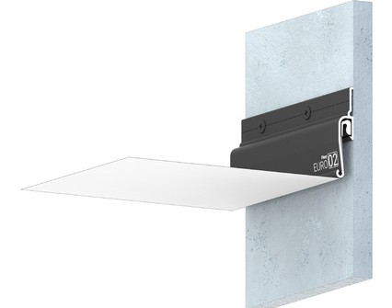 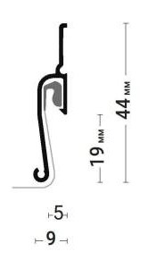 EURO 02 (ПФ 7208) Стеновой профиль с теневым зазором для натяжных потолков с гарпунной системой крепления полотна. EURO 03 (ПФ 0043) Потолочный профиль с теневым зазором для натяжных потолков с гарпунной системой крепления полотна. |  |  |  |  |  |  |  |  |  |  |  |  |  |  |  |  |  |  |  |  |  |  |  |  |  | Черный мат. |  |  |  |  |  |  |  |  |  | 2 м 225 руб Цена 165 руб 235 руб
 | Цвет Длинна Цена
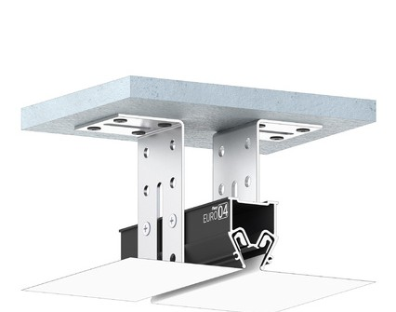
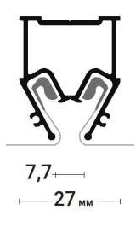
Цвет
Длинна
Черный
муар
2 м
EURO 04 (ПФ 8242) Разделительный профиль с теневым зазором для натяжных потолков с гарпунной системой крепления полотна. |  |  |  |  |  |  |  |  |  |  |  |  |  |  |  |  |  |  |  |  |  |  |  |  |  | Черный 2 м мат |  |  |  |  |  |  |  |  |  |  |  |  |  |  |  | 225 руб
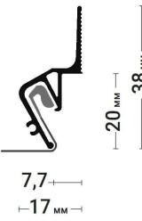
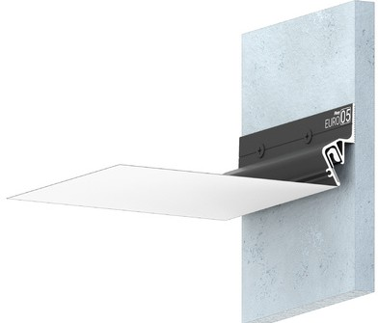
EURO 05 (ПФ 8587) Стеновой профиль с теневым зазором для натяжных потолков с гарпунной системой крепления полотна. |  |  |  |  |  |  |  |  |  |  |  |  |  |  |  |  |  |  |  |  |  |  |  |  |  | Цена 395 руб Цвет Длинна Цена
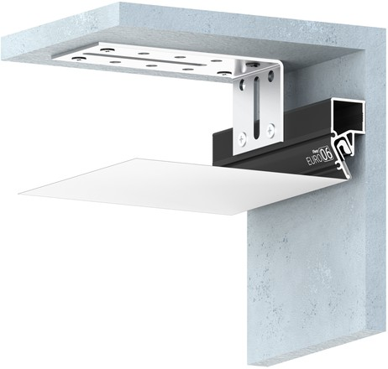
EURO 06 (ПФ 3347) Стеновой профиль с теневым зазором для натяжных потолков с гарпунной системой крепления полотна. |  |  |  |  |  |  |  |  |  |  |  |  |  |  |  |  |  |  |  |  |  |  |  |  |  | Черный муар |  |  |  |  |  |  |  |  |  | 2 м 250 руб
Цвет Длинна Цена
Черный 2 м муар |  |  |  |  |  |  |  |  |  |  |  |  |  |  |  |  |  |  |  |  |  |  |  |  |  |  |  |  |  |  |  |  |  |  |  |  |  |  |  |  |  |  | 261 руб
ПАРЯЩИЕ РЕШЕНИЯ
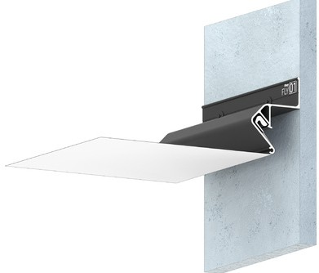 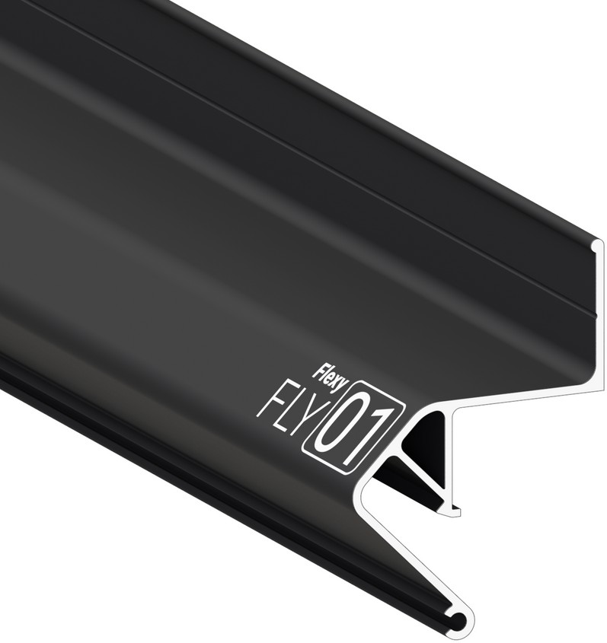 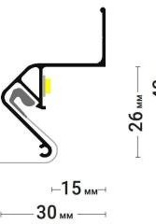 FLY 01 (ПФ 6675) Стеновой парящий профиль для натяжных потолков с гарпунной системой крепления полотна. С полкой для светодиоднойленты. Без светорассеивающей вставки. Цвет Длинна Цена Белый мат 2 м 241 руб Черный мат 241 руб
 | Без покраски |  |  |  |  |  |  |  |  |  |  |  |  |  |  |  |  |  |  |  |  |  |  |  |  |  |  |  |  |  |  |  |  |  |  |  |  | 200 руб
FLY 02 (ПФ 8406) Стеновой парящий профиль для натяжных потолков с гарпунной системой крепления полотна. С полкой для светодиодной ленты и креплением для светорассеивающей вставки.
Цвет
Длинна
Цена
Белый мат 2 м
Черный мат
Без покраски
310 руб
310 руб
237 руб
FLY 03 (ПФ 2392)
Стеновой парящий профиль для натяжных потолков с гарпунной системой крепления полотна. С полкой для светодиодной ленты и креплением для светорассеивающей вставки.
Цвет
Длинна
Цена
Белый мат 2 м Черный мат
Без
покраски
345 руб
345 руб
310 руб
ДЛЯ НАТЯЖНЫХ ПОТОЛКОВ
КОНТУРНЫЕ РЕШЕНИЯ
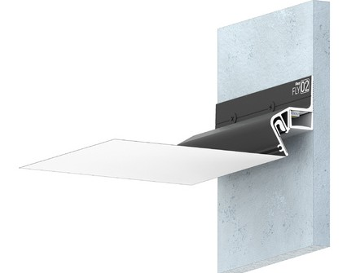 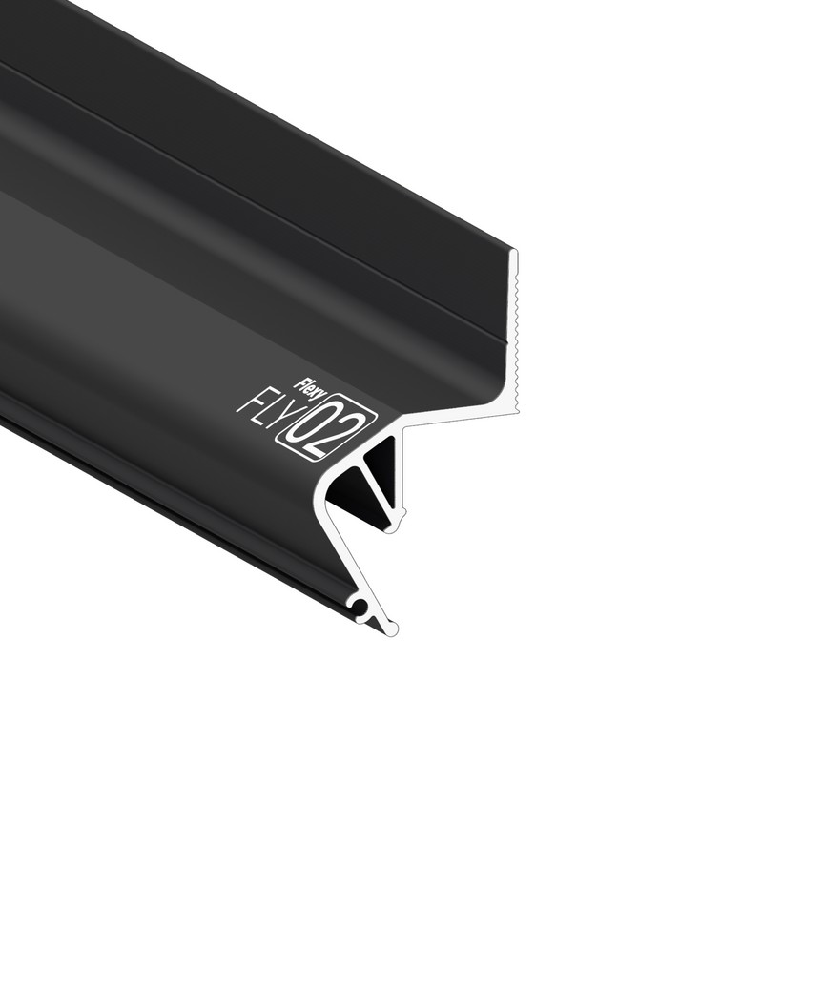     KONTUR 01 (ПФ 5642) Стеновой контурный профиль для натяжных потолков с гарпунной системой крепления полотна. С полкой для светодиодной ленты для подсветки через полотно, направленной вниз. По периметру профиль закрывается стеновой вставкой. Цвет Длинна Цена




Цвет
Длинна
Без 2 м
покраски
Без покраски |  |  |  |  |  |  |  |  |  |  |  |  |  |  |  |  |  |  |  |  |  |  |  |  |  |  |  |  |  |  |  |  |  |  |  |  |  | 2 м 236 руб
KONTUR 02 (ПФ 6488) Стеновой контурный профиль для натяжных потолков с гарпунной системой крепления полотна. С полкой для светодиодной ленты для подсветки через полотно, направленной в сторону. По периметру профиль закрывается стеновой вставкой.
Цена
 |  |  |  |  |  |  |  |  |  |  |  |  |  |  |  |  |  |  |  |  |  |  |  |  |  |  |  |  |  |  |  |  |  |  |  |  |  |  |  |  |  |  |  |  |  |  |  |  |  |  |  | 236 руб
   KONTUR 03 (ПФ 2633) Стеновой контурный профиль для натяжных потолков с гарпунной системой крепления полотна. С полкой для светодиодной ленты для подсветки через полотно, направленной вниз. С теневым зазором. Цвет Длинна Цена Без покраски 2 м 241 руб
Черный мат |  |  |  |  |  |  |  |  |  |  |  |  |  |  |  |  |  |  |  |  |  |  |  |  |  |  |  |  |  |  |  |  |  |  |  | 297 руб
IZI


IZI UNI 01 (ПФ 8816) Профиль для изготовления потолочных ниш и светильников. |  |  |  |  |  |  |  |  |  |  |  |  |  |  |  |  |  |  |  |  |  |  |  |  |  |  | Цвет Длинна Цена



Цвет
Длинна
Цена
Черный
муар
2 м
4025 руб
IZI TREK 01 (ПФ 9388) Профиль со встроенными тоководами с ситемой крепления полотна Flexy IZI для трековых светильников |  |  |  |  |  |  |  |  |  |  |  |  |  |  |  |  |  |  |  |  |  |  |  |  |  |  | Белый муар Черный муар |  |  |  |  |  |  |  |  | 2 м 1220 руб 1220 руб

  IZI KARNIZ2 051 (ПФ 8888) Кранизный профиль с ситемой крепления полотна Flexy IZI для изготовления скрытых п-образных карнизных ниш. |  |  |  |  |  |  |  |  |  |  |  |  |  |  |  |  |  |  |  |  |  |  |  |  |  |  | Цвет Длинна Цена
IZI КОМПЛЕКТУЮЩИЕ |  |  |  |  |  |  |  |  |  |  |  |  |  |  | Белый муар Черный муар |  |  |  |  |  |  |  |  |  |  |  |  |  |  |  |  |  |  |  |  | 2 м; 3,2 м 1370 руб 1370 руб


IZI ZAMOK 01 IZI TREK 01 IN (Торцевой элемент к IZI TREK 01)
 IZI KARNIZ2 05 IN (Торцевой элемент к IZI KARNIZ2 05) |  |  |  |  |  |  |  |  | Белый 115 руб 1 шт. 1385 руб |  |  |  |  |  |  |  Шпатель ДЕЛЬФИН |  |  |  |  |  |  |  |  |  |  |  |  |  |  |  |  |  | 1 шт. 1385 руб с тефлоновым покрытием 1 шт. 2500 руб
  Прямой соединитель Угловой соединитель с верхними винтами |  |  |  |  |  |  |  |  |  |  Угловой соединитель с боковыми винтами 1 шт. 138 руб 1 шт. 161 руб 1 шт. 161 руб
БЕСЩЕЛЕВЫЕ РЕШЕНИЯ

FUSION 01 (ПФ 6989/2146) Профиль для многоуровневых натяжных потолков с гарпунной системой крепления полотна. С бесщелевым примыканием полотен. Без подсветки. Цвет Длинна Цена
 |  | Без покраски |  |  |  |  |  |  |  |  |  |  |  |  |  |  |  |  |  |  |  |  |  |  |  |  |  |  |  |  |  |  |  |  |  |  |  |  | 2 м 738 руб



FUSION 02 (ПФ 1608) Профиль для многоуровневых натяжных потолков с гарпунной системой крепления полотна. С бесщелевым примыканием полотен. С полкой для светодиодной ленты. Цвет Длинна Цена
 |  | Без покраски |  |  |  |  |  |  |  |  |  |  |  |  |  |  |  |  |  |  |  |  |  |  |  |  |  |  |  |  |  |  |  |  |  |  |  |  | 2 м 460 руб


FUSION 03 (ПФ 8091) Профиль для многоуровневых натяжных потолков с гарпунной системой крепления полотна. С бесщелевым примыканием полотен. Без подсветки. Цвет Длинна Цена
НИШЕВЫЕ РЕШЕНИЯ
Без 2 м 484 руб покраски ДЛЯ НАТЯЖНЫХ ПОТОЛКОВ



KONSTRUKTOR 01 (ПФ 7624) Профиль для многоуровневых натяжных потолков с гарпунной системой крепления полотна. Для изготовления ниш под установку накладных точечных и линейный светильников. Цвет Длинна Цена
 | Белый мат Черный мат |  |  |  |  |  |  |  |  |  |  |  |  |  |  |  |  |  |  |  |  |  |  |  |  |  |  |  |  |  |  |  |  |  |  | 2 м 440 руб 477 руб



KONSTRUKTOR 02 (ПФ 7205) Профиль для многоуровневых натяжных потолков с гарпунной системой крепления полотна. Для изготовления ниш под установку накладных точечных и линейный светильников. Применяется с профилями FINISH 01 или EURO 02.
Цвет |  |  |  |  |  |  |  |  |  |  |  |  |  |  |  |  |  |  |  |  |  |  |  |  |  |  |  |  |  |  |  |  |  |  |  |  |  |  | Длинна |  |  |  |  |  |  |  |  |  |  | Цена
Белый |  |  |  |  |  |  |  |  |  |  |  |  |  |  |  |  |  |  |  |  |  |  |  |  |  |  |  |  |  |  |  |  |  |  |  |  |  |  | 2 м |  |  |  |  |  |  |  |  |  |  | 492 руб
мат Черный |  |  |  |  |  |  |  |  |  |  |  |  |  |  |  |  |  |  |  |  |  |  |  |  |  |  |  |  |  |  |  |  |  |  |  |  |  |  |  |  |  |  |  |  |  |  |  |  |  | 445 руб
мат
КЛАССИЧЕСКИЕ РЕШЕНИЯ

KLASSIKA 105 (перфорированный) Стеновой профиль для натяжных потолков с гарпунной системой крепления полотна. По периметру профиль закрывается стеновой вставкой. Цвет Длинна Цена
 | Без покраски |  |  |  |  |  |  |  |  |  |  |  |  |  |  |  |  |  |  |  |  |  |  |  |  |  |  |  |  |  |  |  |  |  |  |  |  | 2 м 57 руб

KLASSIKA 130 (перфорированный) Стеновой профиль для натяжных потолков с гарпунной системой крепления полотна. По периметру профиль закрывается стеновой вставкой. Цвет Длинна Цена
KLASSIKA 140 |  |  |  |  |  |  |  |  |  |  |  |  |  |  |  |  |  |  |  |  |  |  |  |  | Без 2 м покраски |  |  |  |  |  |  |  |  |  |  |  |  |  |  |  |  | 69 руб
Стеновой профиль для натяжных потолков с гарпунной системой крепления полотна. Без стеновой вставки.

Цвет |  |  |  |  |  |  |  |  |  |  |  |  |  |  |  |  |  |  |  |  |  |  |  |  |  |  |  |  |  |  |  |  |  |  |  |  |  | Длинна |  |  |  |  |  |  |  |  |  |  |  | Цена
Черный мат |  |  |  |  |  |  |  |  |  |  |  |  |  |  |  |  |  |  |  |  |  |  |  |  |  |  |  |  |  |  |  |  |  |  |  |  |  | 2 м |  |  |  |  |  |  |  |  |  |  |  | 148 руб
ТРЕКОВЫЕ РЕШЕНИЯ



TREK 01 (ПФ 8049) Разделительный профиль для натяжных потолков с гарпунной системой крепления полотна. Для установки однофазной трековой шины. Для изготовления встраиваемых и накладных световых линий, подвесных и накладных светильников, щелевых вытяжек. Цвет Длинна Цена
 | Без покраски |  |  |  |  |  |  |  |  |  |  |  |  |  |  |  |  |  |  |  |  |  |  |  |  |  |  |  |  |  |  |  |  |  |  |  |  | 2 м 535 руб



TREK 02 (ПФ 8174) Профиль Flexy TREK 02 для натяжных потолков с гарпунной системой крепления полотна. В профиль Flexy TREK 02 устанавливается профиль Flexy TREK 04 для трековых светильников Flexy LIGHT 38 и 2038. Цвет Длинна Цена
 | Без покраски |  |  |  |  |  |  |  |  |  |  |  |  |  |  |  |  |  |  |  |  |  |  |  |  |  |  |  |  |  |  |  |  |  |  |  |  | 2 м 1436 руб

TREK 04 (ПФ 8947) Профиль Flexy TREK 04 со встроенными тоководами для установки трековых светильников Flexy LIGHT 38 и 2038. Для монтажа в натяжной потолок профиль Flexy TREK 04 устанавливается в профиль Flexy TREK 02. Цвет Длинна Цена
 | Черный муар |  |  |  |  |  |  |  |  |  |  |  |  |  |  |  |  |  |  |  |  |  |  |  |  |  |  |  |  |  |  |  |  |  |  | 2 м 3185 руб


TREK 05 (ПФ 8880) Профиль Flexy TREK 05 со встроенными тоководами для установки трековых светильников Flexy LIGHT 20 и 2038. Для монтажа в натяжной потолок профиль Flexy TREK 05 устанавливается в профиль Flexy TREK 06. Цвет Длинна Цена
 | Черный муар |  |  |  |  |  |  |  |  |  |  |  |  |  |  |  |  |  |  |  |  |  |  |  |  |  |  |  |  |  |  |  |  |  |  | 2 м 2814 руб

TREK 06 (ПФ 8879) Профиль Flexy TREK 06 для натяжных потолков с гарпунной системой крепления полотна. В профиль Flexy TREK 06 устанавливается профиль Flexy TREK 05 для трековых светильников Flexy LIGHT 20 и 2038. Цвет Длинна Цена
27 мм 55 мм |  |  |  |  |  |  |  |  |  |  |  |  |  |  |  |  |  |  |  |  |  |  |  |  | Без покраски |  |  |  |  |  |  |  |  |  |  |  |  | 2 м 1271 руб
МНОГОУРОВНЕВЫЕ РЕШЕНИЯ



LED 01 (ПФ 6944) Профиль для многоуровневых натяжных потолков с гарпунной системой крепления полотна. С полкой для светодиодной ленты и светорассеивающей вставкой. Цвет Длинна Цена
 | Без покраски |  |  |  |  |  |  |  |  |  |  |  |  |  |  |  |  |  |  |  |  |  |  |  |  |  |  |  |  |  |  |  |  |  |  |  |  | 2 м 665 руб

Цвет
Длинна
Без 2 м
покраски


   LED 02 (ПФ 0042) Профиль для многоуровневых натяжных потолков с гарпунной системой крепления полотна. С полкой для светодиодной ленты и светорассеивающей вставкой. LED 03 (ПФ 5594) Профиль для многоуровневых натяжных потолков с гарпунной системой крепления полотна. С полкой для светодиодной ленты и светорассеивающей вставкой. |  |  |  |  |  |  |  |  |  |  |  |  |  |  |  |  |  |  |  |  |  |  |  |  |  |  |  |  |  |  |  |  |  |  |  |  |  |  |  |  |  |  |  |  |  |  |  |  |  |  | Цена 665 руб
 | Цвет Длинна Цена
Цвет
Длинна
Без 2 м
покраски


  Без покраски STANDART 01 (ПФ 6956) Профиль для многоуровневых натяжных потолков с гарпунной системой крепления полотна. С разделительной вставкой. Без подсветки. STANDART 03 (ПФ 0041) Профиль для многоуровневых натяжных потолков с гарпунной системой крепления полотна. |  |  |  |  |  |  |  |  |  |  |  |  |  |  |  |  |  |  |  |  |  |  |  |  |  |  |  |  |  |  |  |  |  |  |  |  |  |  | 2 м 765 руб Цена 670 руб
Цвет Длинна Цена
Без покраски |  |  |  |  |  |  |  |  |  |  |  |  |  |  |  |  |  |  |  |  |  |  |  |  |  |  |  |  |  |  |  |  |  |  |  |  |  |  | 2 м 670 руб
ЗАКЛАДНЫЕ РЕШЕНИЯ



BRUS 01 (ПФ 6867) Профиль для натяжных потолков с гарпунной системой крепления полотна. Для изготовления конструкций, ниш, обхода сложных стен. C полкой для светодиодной ленты. Цвет Длинна Цена
 |  |  | Без покраски |  |  |  |  |  |  |  |  |  |  |  |  |  |  |  |  |  |  |  |  |  |  |  |  |  |  |  |  |  |  |  |  |  |  |  | 2 м 355 руб



Цвет
Длинна
Без 2 м
покраски
BRUS 02 (ПФ 8245) Профиль для натяжных потолков с гарпунной системой крепления полотна. Для изготовления вертикального светового перехода шириной 30 мм, конструкций, ниш, обхода сложных стен.
Цена
 |  |  |  |  |  |  |  |  |  |  |  |  |  |  |  |  |  |  |  |  |  |  |  |  |  |  |  |  |  |  |  |  |  |  |  |  |  |  |  |  |  |  |  |  |  |  |  |  |  |  |  |  | 355 руб
  BRUS 03 (ПФ 8153) Профиль для натяжных потолков с гарпунной системой крепления полотна. Для изготовления конструкций, ниш. |  |  |  |  |  |  |  |  |  |  |  |  |  |  |  |  |  |  |  |  |  |  |  |  |  |  | Цвет Длинна Цена Белый муар 548 руб
BRUS 04 (ПФ 8674) Теневой профиль для натяжных потолков с гарпунной системой крепления полотна. Для обхода сложных стен. |  |  |  |  |  |  |  |  |  |  |  |  |  |  |  |  |  |  |  |  |  |  |  |  |  |  | Черный 2 м муар Без краски |  |  |  |  |  |  |  |  |  |  |  |  |  |  |  |  | 548 руб 443 руб



Цвет
Длинна
Черный
мат
2 м
 |  |  |  |  |  |  |  |  |  |  |  |  |  |  |  |  |  |  |  |  |  |  |  |  |  |  |  |  |  |  |  |  |  |  |  |  |  |  |  |  |  |  |  |  |  |  |  |  |  |  |  |  | Цена
 |  |  |  |  |  |  |  |  |  |  |  |  |  |  |  |  |  |  |  |  |  |  |  |  |  |  |  |  |  |  |  |  |  |  |  |  |  |  |  |  |  |  |  |  |  |  |  |  |  |  |  |  |  |  | 245 руб



Цвет
Длинна
Без
краски
2 м
BRUS 05 (ПФ 8673) Профиль для натяжных потолков с гарпунной системой крепления полотна. Для обхода сложных стен. По периметру профиль закрывается стеновой вставкой.
 |  |  |  |  |  |  |  |  |  |  |  |  |  |  |  |  |  |  |  |  |  |  |  |  |  |  |  |  |  |  |  |  |  |  |  |  |  |  |  |  |  |  |  |  |  |  |  |  |  |  |  |  | Цена 190 руб



BRUS 06 (ПФ 8608) Теневой профиль для натяжных потолков с гарпунной системой крепления полотна. Для обхода лестничных проёмов и мансардных окон. Цвет Длинна Цена
Белый муар Черный муар |  |  |  |  |  |  |  |  |  |  |  |  |  |  |  |  |  |  |  |  |  |  |  |  |  |  |  |  |  |  |  |  |  |  |  |  | 2 м 430 руб 477 руб
ДРУГИЕ РЕШЕНИЯ



MURAVEJ 01 (ПФ 6806) Профиль для натяжных потолков с гарпунной системой крепления полотна. С полкой для светодиодной ленты. Для установки трековых систем освещения в натяжные потолки. Цвет Длинна Цена
BANDAZ 01 Профиль для фиксации криволинейных конструкций. |  |  |  |  |  |  |  |  |  |  |  |  |  |  |  |  |  |  |  |  |  |  |  |  |  |  | Без краски |  |  |  |  |  |  |  |  |  | 2 м 309 руб


Цвет
Длинна
Без
краски
2 м
 |  |  |  |  |  |  |  |  |  |  |  |  |  |  |  |  |  |  |  |  |  |  |  |  |  |  |  |  |  |  |  |  |  |  |  |  |  |  |  |  |  |  |  |  |  |  |  |  |  |  |  |  |  | Цена
 |  |  |  |  |  |  |  |  |  |  |  |  |  |  |  |  |  |  |  |  |  |  |  |  |  |  |  |  |  |  |  |  |  |  |  |  |  |  |  |  |  |  |  |  |  |  |  |  |  |  |  |  |  | 62 руб


BANDAZ 02 Профиль для создания декоративной фаски.
 |  |  |  | Цвет Длинна Цена
Белый глянец FINISH 01 Профиль для многоуровневых натяжных потолков с гарпунной системой крепления полотна. Применяется с профилем КONSTRUKTOR 02. |  |  |  |  |  |  |  |  |  |  |  |  |  |  |  |  |  |  |  |  |  |  |  |  |  |  |  |  |  |  |  |  |  |  |  |  |  |  |  | 2 м 169 руб


Цвет Длинна Цена
Без краски |  |  |  |  |  |  |  |  |  |  |  |  |  |  |  |  |  |  |  |  |  |  |  |  |  |  |  |  |  |  |  |  |  |  |  |  | 2 м 162 руб
МОДЕЛЬ ЦЕНА |  |  |  |  |  |  |  |  |  |  |  |  |  | за 1м.п. |  |  |  | МОДЕЛЬ |  |  |  |  |  |  |  | ЦЕНА за 1 м.п.
   SCREEN 30 (Экран 30 мм) SCREEN 50 (Экран 50 мм) SCREEN 34 (Экран 34 мм) SCREEN 15 |  |  |  |  |  | 192 руб В бухте 50 м 238 руб В бухте 50 м 208 руб В бухте 50 м |  |  |  |  |  |  |  |  |  |  |    SCREEN 30 BLACK (Экран 30 мм черный) SCREEN 50 BLACK (Экран 50 мм черный) SCREEN 34 (Экран 34 мм) SCREEN 15 BLACK |  |  |  |  |  |  |  |  |  |  |  |  |  |  |  |  | 192 руб В бухте 50 м 238 руб В бухте 50 м 208 руб В бухте 50 м

(Экран 15 мм)
(Экран 15 мм черный)
138 руб 138 руб
В бухте
50 м
В бухте
50 м
ВСТАВКИ
PVC 8
(Вставка 8 мм)
54 руб
PVC 15 FLY
(Вставка 15 мм)
138 руб
В бухте
200 м
В бухте
50 м
 |  |  |  |  | МОДЕЛЬ ЦЕНА |  |  |  |  |  |  |  |  | за 1м.п. |  |  |  |  МОДЕЛЬ |  |  |  |  |  |  |  |  |  |  |  |  | ЦЕНА за 1 м.п.
   PVC 15 (Вставка 15 мм) PVC MURAVEJ (Вставка 15 мм) |  |  |  |  |  | 108 руб В бухте 100 м 85 руб В бухте 150 м |  |  |  |  |  |  |  |  |  |  |    PVC 30 TAP (Вставка 30 мм) PVC 8 (Вставка 8 мм) |  |  |  |  |  |  |  |  |  |  |  |  |  | 138 руб В бухте 50 м 54 руб В бухте 200 м

МОДЕЛЬ |  |  |  |  |  |  | ЦЕНА |  |  |  | МОДЕЛЬ |  |  |  |  |  |  |  |  |  |  | ЦЕНА |  |  |  |  |  | МОДЕЛЬ |  |  |  |  |  |  |  |  |  |  |  |  |  |  |  |  |  |  |  | ЦЕНА
TOREC 15 (Торцевая заглушка к линиям 7140) |  |  |  |  |  |  |  |  |  |  | TOREC 30 (Торцевая заглушка к линиям 6838) |  |  |  |  |  |  |  |  |  |  |  |  |  |  |  |  | TOREC 34 (Торцевая заглушка к линиям 8049)
 |  |  |  |  |  |  | 46 руб |  |  |  |  |  |  |  |  |  |  |  |  |  |  | 46 руб |  |  |  |  |  |  |  |  |  |  |  |  |  |  |  |  |  |  |  |  |  |  |  |  |  | 54 руб
TOREC 50 (Торцевая заглушка к линиям 7320) |  |  |  |  |  |  |  |  |  |  |  | TOREC 30 SLIM (Торцевая заглушка к линиям 7321) |  |  |  |  |  |  |  |  |  |  |  |  |  |  |  |  |  | TOREC SVET 30 (Торцевая заглушка к ПФ 2681)


 |  |  |  |  |  |  |  |  |  |  |  |  |  |  |  |  |  |  |  |  |  |  | 46 руб
54 руб |  |  |  |  |  |  |  |  |  |  |  |  |  |  |  |  |  |  |  |  |  |  |  |  |  |  |  |  |  |  |  |  |  |  |  |  |  |  |  |  |  |  |  |  |  |  |  |  | 200 руб

TOREC SVET 50 (Торцевая заглушка к ПФ 2682)
 |  |  |  |  |  |  |  |  |  |  | TOREC LINE 50 (Торцевая сварная заглушка к линиям 7320) |  |  |  |  |  |  |  |  |  |  |  |  |  |  |  |  |  |  | TOREC GARDINA2 05 (Торцевая заглушка к ПФ 122-311)


231 руб |  |  |  |  |  |  |  |  |  |  |  |  |  |  |  |  |  |  |  |  |  |  | 350 руб
 |  |  |  |  |  |  |  |  |  |  |  |  |  |  |  |  |  |  |  |  |  |  |  |  |  |  |  |  |  |  |  |  |  |  |  |  |  |  |  |  |  |  |  |  |  |  |  |  | 385 руб

КОМПЛЕКТУЮЩИЕ
МОДЕЛЬ |  |  |  |  |  |  |  |  |  |  |  |  | ЦЕНА |  |  |  |  |  | МОДЕЛЬ |  |  |  |  |  |  |  |  |  |  |  |  |  |  |  |  |  |  |  |  |  |  |  |  |  |  |  |  |  |  | ЦЕНА
STABIL |  |  |  |  |  |  |  | EURO 01 |  |  |  |  |  |  |  |  |  |  | STABIL |  |  |  |  |  |  |  |  |  |  |  | FLY |  |  |  |  |  |  |  |  |  | 01
 |  |  |  |  |  |  |  |  |  |  | 2 615 руб
 |  |  |  |  |  |  |  |  |  |  |  |  |  |  |  |  |  |  |  |  |  |  |  |  |  |  |  |  |  |  |  |  |  |  |  |  |  |  |  |  |  |  |  |  |  |  |  |  |  |  |  |  | 769 руб
МОДЕЛЬ |  |  |  |  |  |  |  | ЦЕНА |  |  |  |  | МОДЕЛЬ |  |  |  |  |  | ЦЕНА |  |  |  |  |  |  |  |  |  |  |  | МОДЕЛЬ |  |  |  |  |  |  |  |  |  |  |  |  |  |  |  |  |  |  | ЦЕНА
UGOLOK 01 |  |  |  |  |  |  |  |  |  |  |  |  | STOPOR 01 |  |  |  |  |  |  |  |  |  |  |  |  |  |  |  |  |  | КРЮЧКИ
(Уголок монтажный) |  |  |  |  |  |  |  |  |  |  |  |  |  |  |  |  |  |  |  |  |  |  |  |  |  |  |  |  |  |  |  |  | (Крючки для гардины)
 |  |  |  |  |  |  |  |  |  |  |  |  |  |  | (Стопор на гардину) |  |  |  |  |  |  |  |  |  |  |  |  |  |  |  |  |  |  |  |  |  |  |  |  |  |  |  |  |  |  |  |  |  |  |  |  |  | Белый 230 руб Черный 277 руб
 |  |  |  |  |  |  |  |  |  |  |  |  |  |  |  |  |  |  |  |  |  |  |  | Белый 15 р Черный 23 р

54 руб

 |  |  |  |  |  |  |  |  |  |  |  |  |  |  |  |  |  |  |  |  |  |  |  |  |  |  |  |  |  |  |  |  |  |  |  |  |  |  |  |  |  |  |  |  |  |  |  |  |  |  |  |  | В упаковке 100 шт
SLANEC 01 (Приспособление для зарезки экрана 3см) 1000 руб |  |  |  |  |  |  |  |  |  |  |  | STUSLO (Приспособление для зарезки вставки к FLY 02) 1000 руб |  |  |  |  |  |  |  |  |  |  |  |  |  |  |  |  |  |  |  |  | ДВУСТОРОННЯЯ ЛЕНТА из вспененного акрила 1500 руб
SLANEC 02 (Приспособление для зарезки экрана 5см) 1000 руб |  |  |  |  |  |  |  |  |  |  |  | В бухте 33 м


 TROS 01 (длина 2м) (Трос белый/черный для ПФ 2681 и ПФ 2682) 692 руб Прямой соединитель (SVET 30, SVET 50, TREK 01) |  |  |  |  |  |  |  |  |  |  | TROS 01 (длина 3м) (Трос белый/черный для ПФ 2681 и ПФ 2682) 770 руб Угловой соединитель (SVET 30, SVET 50, TREK 01) |  |  |  |  |  |  |  |  |  |  |  |  |  |  |  |  |  |  |  |  | COSMOFEN CA 12 (цианакрилатный секундный клей) NAGUBNIC (Нагубник) |  |  |  |  |  |  |  |  |  |  |  |  |  |  |  |  |  |  | 173 руб


САМОРЕЗ 3,5*11мм (1упаковка=200шт) |  |  |  |  |  |  | 100 руб 200 руб |  |  |  |  |  |  |  |  |  |  |  |  |  | 120 руб |  |  |  |  |  |  |  |  |  |  |  |  |  |  |  |  |  |  |  |  |  | 15 руб

EURO 0
EURO 05
FLY 02
 |  |  |  | 
 |  |  |  |  |  |  |  |  |  |  |  |  |  |  |  |  |  |  |  | 

